Sheet1
재택근무용_이지리모트 원격제어 설치매뉴얼

1. 회사 PC 설치

http://www.ezhelp.co.kr/appdownload/ezremote
위의 링크 클릭 후
"이지리모트 서버 프로그램(Windows 용)" 다운로드
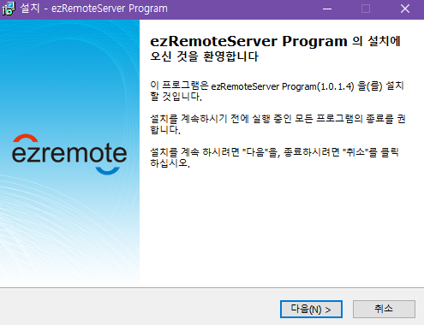

다음 클릭
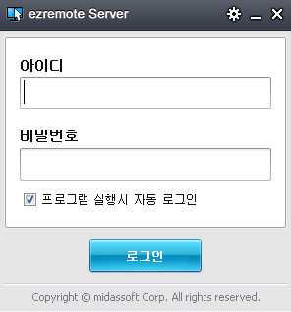

아이디, 비밀번호 전산팀에서 따로 부여.
(메일로 안내 예정)

2. 자택 PC 설치

http://www.ezhelp.co.kr/appdownload/ezremote
위의 링크 클릭 후
"이지리모트 뷰어 프로그램(Windows 용)" 다운로드


다음 클릭

아이디, 비밀번호 전산팀에서 따로 부여.
(메일로 안내 예정, 1번의 계정과 동일)

3. 원격 연결


전산팀에서 부여된 계정으로
1번 로그인 후 -> 2번 로그인
자택 pc에서 회사 pc를 원격으로 조정가능

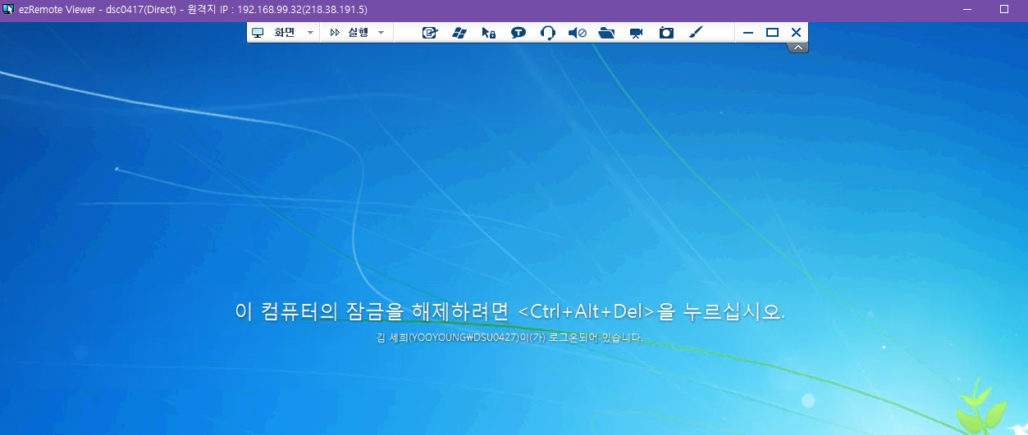

원격 연결이 되면 초기엔 잠금 화면으로 연결됨.

위 탭에서 실행 -> Ctrl+Alt+Del 클릭 -> 비밀번호 입력 시 잠금화면 해제 가능

절전모드 및 자동종료 해제 방법

※ 회사 pc & 자택 pc 전원 꺼질 시 원격도 끊어지므로
절전모드, 자동잠금, 자동종료 등 해제 必
회사 pc & 자택 pc가 계속 켜져있을 수 있도록 세팅해주세요.

 | (1) WINDOW 10 PC

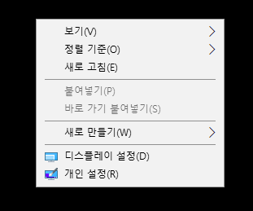

1. 바탕화면 우클릭 -> 디스플레이 설정 클릭

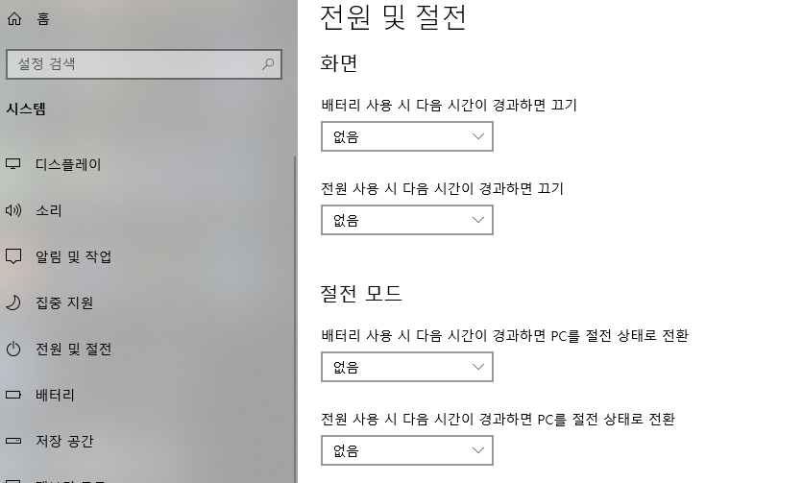

2. 전원 및 절전 클릭 -> 화면/절전 모드 전부 없음으로 변경

 | (2) WINDOW 7 PC

1. 왼쪽 하단 윈도우 버튼 클릭 -> '절전' 검색

2. '컴퓨터가 절전모드로 전환되는 시기 변경' 선택

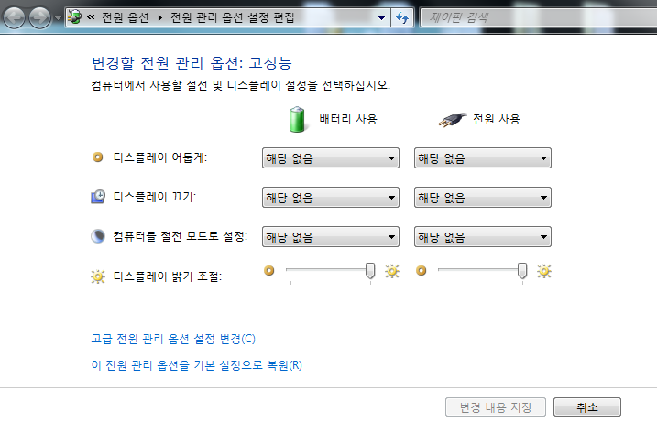

3. 전부 다 '해당 없음' 선택 후 확인

4. 상단의 '전원 옵션' 클릭

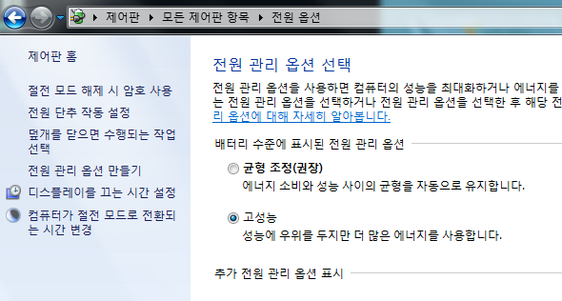

5. 왼쪽의 '전원 단추 작동 설정' 클릭

6. 덮개를 닫을 때 - '아무것도 안함'으로 선택 후 확인

원격 연결 시 화면크기가 작아서 불편한 경우

화면 -> 화면 크기 조절 -> 뷰어창에 맞추기 클릭하면
화면에 전체 창이 전부 다 띄워집니다.

▶ 매뉴얼 외 원격연결 문의 전산팀으로 연락 주시길 바랍니다. 감사합니다.

